metadata
ID | ID du doc
NomBD | Nom image Basse def.
NomHD | Nom image Haute def.
date | Date de l'état illustré par le doc
QualDate | Qualification de la date

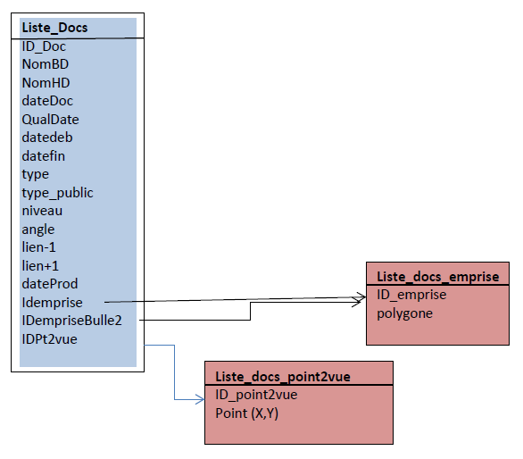
type
plan | si plan pas de point2vue, ni xy bulle=> voir emprise
texte
photo
PhotoA | Photo Aérienne
Vgraphique | peinture/dessin/gravure
ProjetArchi
type_public | Gpublic
 | expert | incluant Gpublic
niveau | 0 | bâtiment
 | 1 | local-ilot
 | 2 | partie rive gauche | quartier
 | 3 | rive gauche | plusieurs quartiers
 | 4 | Lyon | ville
angle | angle de la vue avec l'horizontale du terrain | si plan ou orthophoto= vide
 |  | si photo= vertical
 |  | si photo aérienne= oblique

lien | IdDoc précédent | à retravailler, pas systématique
lien+1 | Iddoc suivant | à retravailler, pas systématique
dateProd | date de production de document

Par défaut: Bulle quand passage sur emprise du doc
Mais aussi un doc peut informer sur une autre emprise

Idemprise | ID du polygone associé à la vue dans table "liste_docs_emprise" |  |  | en bleu = fichier Excel
IDempriseBulle2 | ID du polygone dans table "liste_docs_emprise" |  |  | en rose= projets QGIS
 | le doc doit apparaitre si passage sur cette 2è emprise, bien que ce ne soit pas l'emprise "réelle"
IDPt2vue | ID du point XY associé au point de vue vue dans table "liste_docs_point2vue"
 | quand représentation verticale, XY du point de vue de l'observateur
1-Damier | "X" si peut être inséré dans la scénarisation du processus
2-IlotDuLac | "X" si peut être inséré dans la scénarisation du processus
3-GrandsLots | "X" si peut être inséré dans la scénarisation du processus
4-Inondations | "X" si peut être inséré dans la scénarisation du processus
5-CourCommune | "X" si peut être inséré dans la scénarisation du processus
6-IlotVétuste | "X" si peut être inséré dans la scénarisation du processus
NbProcess | Nombre de processus où le doc peut apparaitre

